Bilješke
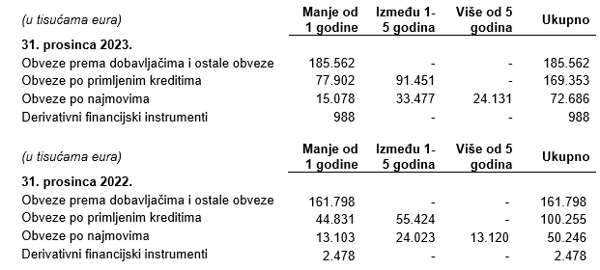
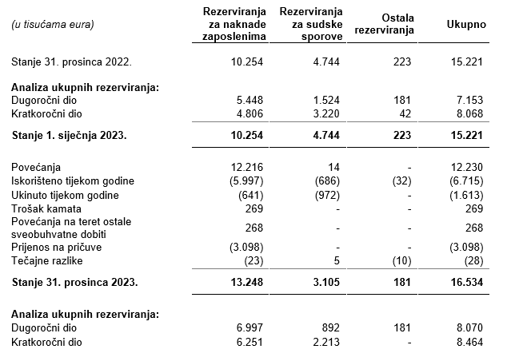
BILJEŠKE UZ FINANCIJSKE IZVJEŠTAJE - GFI Naziv izdavatelja: Atlantic Grupa d.d. OIB: 71149912416 Izvještajno razdoblje: 1. siječnja 2023. - 31. prosinca 2023. Bilješke uz financijske izvještaje sastavljaju se sukladno odredbama Međunarodnih standarda financijskog izvještavanja (dalje: MSFI) na način da trebaju: a) pružiti informacije o osnovi za sastavljanje financijskih izvještaja i određenim računovodstvenim politikama primijenjenim u skladu s Međunarodnim računovodstvenim standardom 1 (MRS 1), b) objaviti informacije prema MSFI-a koje nisu prezentirane u izvještaju o financijskom položaju, izvještaju o sveobuhvatnoj dobiti, izvještaju o novčanim tokovima i izvještaju o promjenama kapitala, c) pružiti dodatne informacije koje nisu prezentirane u izvještaju o financijskom položaju, izvještaju o sveobuhvatnoj dobiti, izvještaju o novčanim tokovima i izvještaju o promjeni kapitala, ali su važne za razumijevanje bilo kojeg od njih. (d) U bilješkama uz godišnje financijske izvještaje, osim gore navedenih informacija, objavljuju se i sljedeće informacije: 1. naziv, sjedište poduzetnika (adresa), pravni oblik poduzetnika, državu osnivanja, matični broj subjekta, osobni identifikacijski broj te, ako je primjenjivo, da je poduzetnik u likvidaciji, stečaju, skraćenom postupku prestanka ili izvanrednoj upravi 2. usvojene računovodstvene politike 3. ukupan iznos svih financijskih obveza, jamstava ili nepredviđenih izdataka koji nisu uključeni u bilancu, te naznaku prirode i oblika eventualno uspostavljenog stvarnog osiguranja koje je dano; sve obveze koje se odnose na mirovine poduzetnika unutar grupe ili društva povezana sudjelujućim interesom objavljuju se odvojeno 4. iznos predujmova i odobrenih kredita članovima administrativnih, upravljačkih i nadzornih tijela, s naznakama kamatnih stopa, glavnih uvjeta i svih otplaćenih, otpisanih ili ukinutih iznosa, kao i obveza dogovorenih u njihovu korist preko bilo kakvih jamstava, s naznakom ukupnog iznosa za svaku kategoriju 5.

Konsolidirani financijski izvještaji Grupe sastavljeni su sukladno Međunarodnim standardima financijskog izvještavanja (MSFI), koje je usvojila Europska unija (EU), primjenom metode povijesnog troška, koji su promijenjeni za revalorizaciju financijske imovine po fer vrijednosti kroz ostalu sveobuhvatnu dobit te derivativnih financijskih instrumenata.
Sastavljanje konsolidiranih financijskih izvještaja sukladno Međunarodnim standardima financijskog izvještavanja (MSFI) usvojenim od strane Europske unije (EU) zahtijeva upotrebu određenih ključnih računovodstvenih procjena. Također se od Uprave zahtijeva da se služi prosudbama u procesu primjene računovodstvenih politika Grupe. Područja koja uključuju viši stupanj prosudbe ili složenosti, odnosno područja gdje su pretpostavke i procjene značajne za konsolidirane financijske izvještaje prikazana su u bilješci 4 uz revidirane konsolidirane financijske izvještaje.
Na temelju Zakona o uvođenju eura kao službene valute u Republici Hrvatskoj, od 1. siječnja 2023. godine službena novčana jedinica i zakonsko sredstvo plaćanja u Republici Hrvatskoj je euro. Fiksni tečaj konverzije je 7,5345 kuna za 1 euro. Bilančne stavke u usporednim razdobljima preračunate su po srednjem tečaju na dan bilance, odnosno po tečaju konverzije za bilančne stavke na dan 31. prosinca 2022. godine. Usporedna razdoblja stavki računa dobiti i gubitka preračunata su po prosječnim mjesečnim tečajevima.
Informacije koje prema MSFI-a treba objaviti, a koje nisu prezentirane u izvještaju o financijskom položaju, izvještaju o sveobuhvatnoj dobiti, izvještaju o novčanim tokovima i izvještaju o promjenama kapitala objavljene su u bilješkama 3 do 33 uz revidirane konsolidirane financijske izvještaje.
Naziv, sjedište (adresa) izdavatelja, pravni oblik izdavatelja, država osnivanja, matični broj subjekta, osobni identifikacijski broj objavljeni su na stranici Opći podaci u sklopu ovog dokumenta te u bilješki 1 uz revidirane konsolidirane financijske izvještaje.
Usvojene računovodstvene politike pojašnjene su u bilješkama 2.2. do 2.25. uz revidirane konsolidirane financijske izvještaje.
Financijske obveze na konsolidiranom nivou po osnovi danih jamstava koje nisu uključene u bilancu nisu materijalno značajne i Uprava vjeruje kako je mogućnost bilo kakvog odljeva po osnovu istih neznatna. Grupa nema obveza po osnovi mirovina iz domene MRS 19.
Grupa nema predujmova i odobrenih kredita članovima administrativnih, upravljačkih i nadzornih tijela kao ni obveza dogovorenih u njihovu korist preko bilo kakvih jamstava.

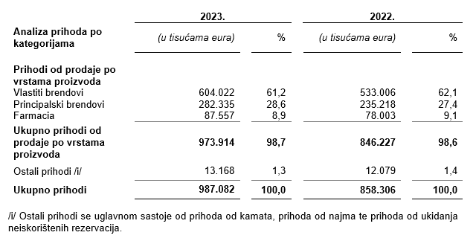

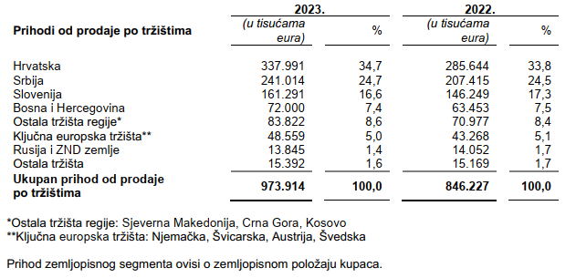

Dugovanja Grupe koja dospijevaju nakon više od pet godina odnose se na obveze po najmovima.
Na dan 31. prosinca 2023. godine i na dan 31. prosinca 2022. godine Grupa nema založene dugotrajne materijalne imovine i nematerijalne imovine kao sredstvo osiguranja otplate kredita.
U 2023. godini u Grupi je bilo zaposleno prosječno 5.487 radnika (2022.: 5.436). Grupa ne prati zaposlenike po kategorijama.
U 2023. godini kapitaliziran je iznos plaća od 223 tisuća eura (2022.: -).
U 2023. godini članovi Uprave po osnovi plaće i godišnjeg bonusa, te primitaka u naravi zaprimili su ukupan bruto iznos od 2.796 tisuća eura (2022.: 3.199 tisuća eura).
Rezerviranja za odgođeni porez, stanja odgođenog poreza na kraju poslovne godine i kretanja tih stanja tijekom poslovne godine prikazana su u bilješki 26 uz revidirane konsolidirane financijske izvještaje.
Grupa nema sudjelujućih interesa.
U skladu sa Zakonom o uvođenju eura kao službene valute u Republici Hrvatskoj pojedinačni nominalni iznos dionice preračunat je s iznosa od 10,00 kuna na iznos od 1,33 eura. Tijekom 2023. godine temeljni kapital Društva povećan je sredstvima iz dioničke premije, s iznosa od 17.701.506,40 EUR za iznos od 88.996.093,60 EUR na iznos od 106.697.600,00 EUR. Nakon provedenog, temeljni kapital Društva iznosi 106.697.600,00 EUR i podijeljen je na 13.337.200 redovnih dionica nominalnog iznosa 8,00 EUR.
Ne postoji više redova dionica.
Grupa nema potvrda o sudjelovanja, konvertibilnih zadužnica, jamstava, opcija ili sličnih vrijednosnica ili prava.
Grupa nema udjela u društvima s neograničenom odgovornosti.
Godišnje konsolidirane financijske izvještaje najveće grupe poduzetnika sastavlja društvo MYBERG d.o.o. Zagreb.
Revidirani odvojeni i konsolidirani financijski izvještaji za 2023. godinu će se uputiti Nadzornom odboru na ispitivanje i predložiti da Nadzorni odbor da svoju suglasnost na iste na sjednici zakazanoj prema objavljenom kalendaru događanja (23. travnja 2024.). Po donošenju odluke Nadzornog odbora, Uprava Društva će istovremeno, na sjednici Nadzornog odbora zakazanoj prema objavljenom kalendaru događanja (23. travnja 2024.), Nadzornom odboru uputiti Prijedlog odluke o upotrebi dobiti radi zauzimanja stava. Odluka Nadzornog odbora Društva o suglasnosti na godišnje izvještaje i, posljedično, prijedlog Uprave i Nadzornog odbora o upotrebi dobiti, objavit će se sukladno članku 463. stavku 4. Zakona o tržišta kapitala.
Transakcije s ostalim povezanim stranama objavljene su u bilješci 30 uz revidirane konsolidirane financijske izvještaje.
Nema značajnih događaja koji su nastupili nakon datuma bilance i nisu odraženi u konsolidiranom računu dobiti i gubitka ili konsolidiranoj bilanci. Atlantic Grupa je 1. ožujka 2024. godine zaključila transakciju kojom je preuzela društvo Strauss Adriatic d.o.o., Šimanovci, vlasnika srpskih brendova kave Doncafe i C kafa. Uz poznate brendove, Atlantic Grupa preuzima i moderan proizvodni pogon u industrijskoj zoni Šimanovci kraj Beograda te 220 zaposlenih. Transakciju je prethodno uvjetovano odobrila Komisija za zaštitu konkurencije u Republici Srbiji.
Naknade za zakonom propisanu reviziju financijskih izvještaja Grupe iznosile su 541 tisuću eura (2022.: 460 tisuća eura) dok su naknade za ostale usluge iznosile 51 tisuću eura (2022.: 19 tisuća eura). Ostale usluge odnose se Izvješće o primicima Uprave i Nadzornog odbora, izvještaje o povezanim stranama te na dogovorene postupke vezane uz primljene državne poticaje u Republici Srbiji. Ukupan iznos naknada za izvršene porezne usluge za 2023. godinu iznose 43 tisuće eura (2022.: 39 tisuća eura).
Obveze po najmovima proizašle iz primjene MSFI 16 iskazane su u sklopu AOP 103 i AOP 115, a pravo na korištenje imovine u sklopu pozicija AOP 11 do AOP 13.
Rezerviranja se iskazuju unutar obveza po ročnosti pa su tako dugoročna rezerviranja iskazana u sklopu AOP 107, a kratkoročna u sklopu AOP 123. Detalji za rezerviranja su objavljeni u bilješki 27 uz revidirane konsolidirane financijske izvještaje.

